PORTADA
 |  |  | INDICE



MENORES DE EDAD QUE ESTUDIAN Y TRABAJAN,
O QUE ABANDONARON LOS ESTUDIOS
POR MOTIVOS DE TRABAJO,
CURSO LECTIVO 2023

 | PUBLICACIÓN 463 - 2026

 |  | Julio, 2026

Paseo Colón, San José. Av. 1, calle 24, edificio Torre Mercedes piso 10.

G
Distribución porcentual | Actividades más comunes realizadas | INDICE
de alumnos menores de edad que estudian y trabajan, | por los alumnos menores de edad que estudian y trabajan,
Curso Lectivo 2023 | Curso Lectivo 2023
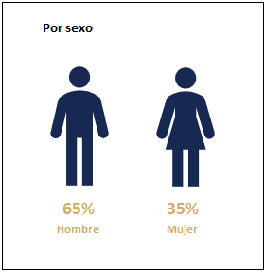
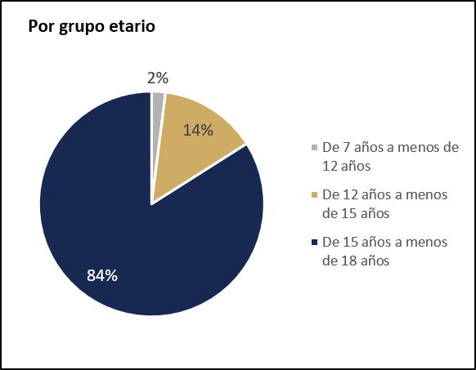
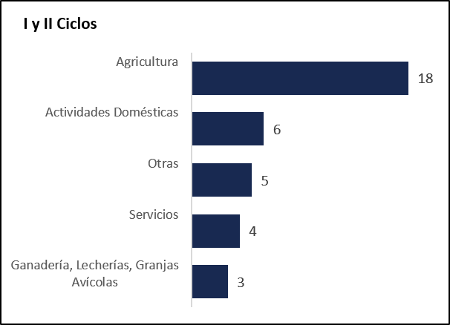

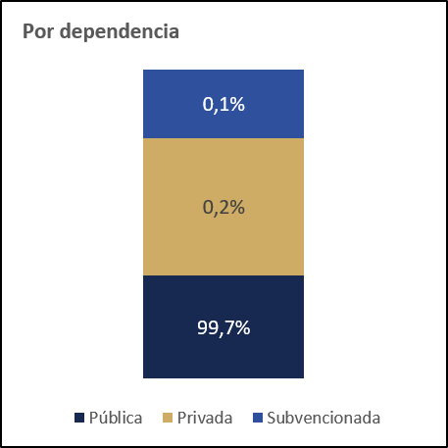
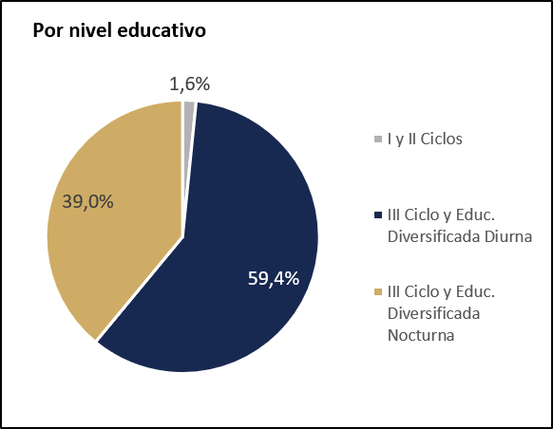
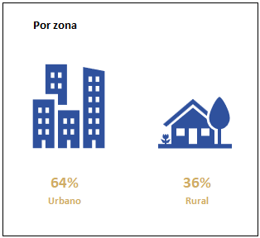
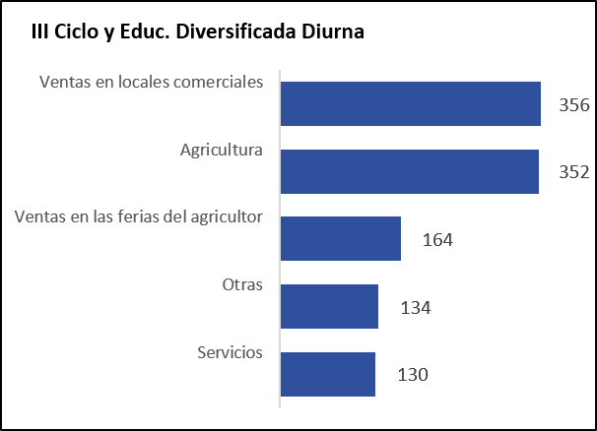
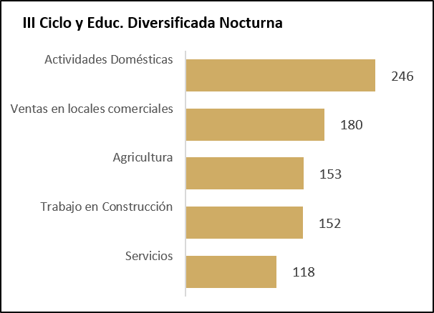

Fuente: Censo Escolar-Informe Final. Departamento de Análisis Estadístico, MEP. | Fuente: Censo Escolar-Informe Final. Departamento de Análisis Estadístico, MEP.

